Dashboard
Dashboard Potenciar Solidario ONG | Dashboard Potenciar Solidario ONG

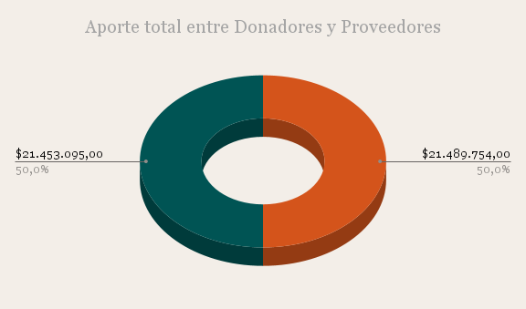 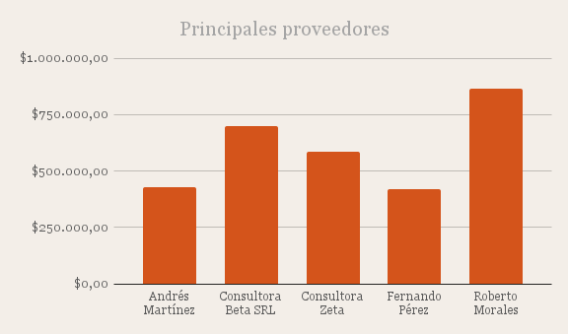 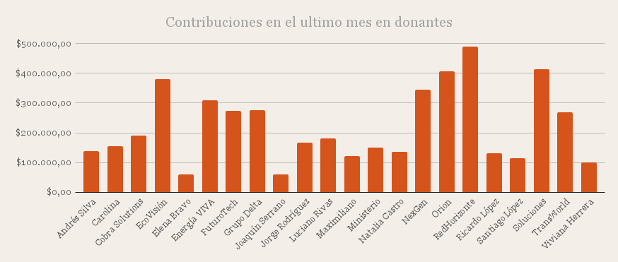 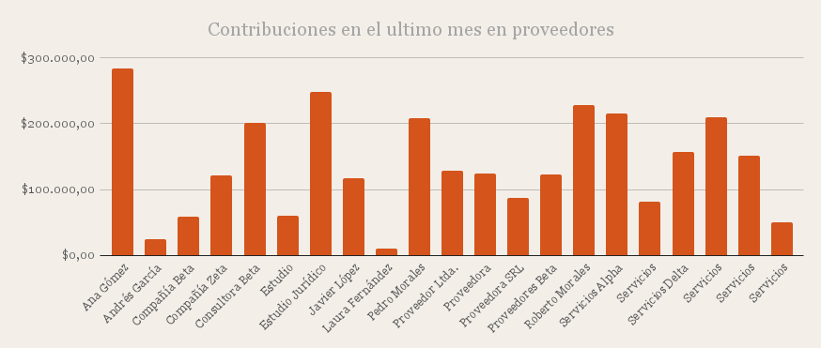
Principales donantes
 | Donantes que mas aportaron
EcoAventura | 483186
EcoTech Argentina | 499223
Grupo Synthesis | 452948
RedHorizonte | 489625
SmartTech Argentina | 453421

